상품제안서
노바메탈 터치볼펜 | 상품코드: S03015

 |  |  |  |  |  |  | 02-713-8555 | www.synergygift.co.kr
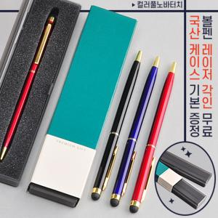

【상세/제작정보】 | 프리미엄슬림케이스가 포함된 메탈 터치볼펜

【인쇄/포장옵션】 | 실크, 레이저 / 포장지포장

【공급단가】 | 수량 | 200~ | 1,000~ | 2,000~ | 3,000~ | 5,000~
*VAT별도 | 단가 | 1,260원 | 1,210원 | 1,170원 | 1,120원 | 1,080원

【상품 URL】 | https://www.synergygift.co.kr:443/src/goods_detail.php?gdno=18235

